2.クラス構成
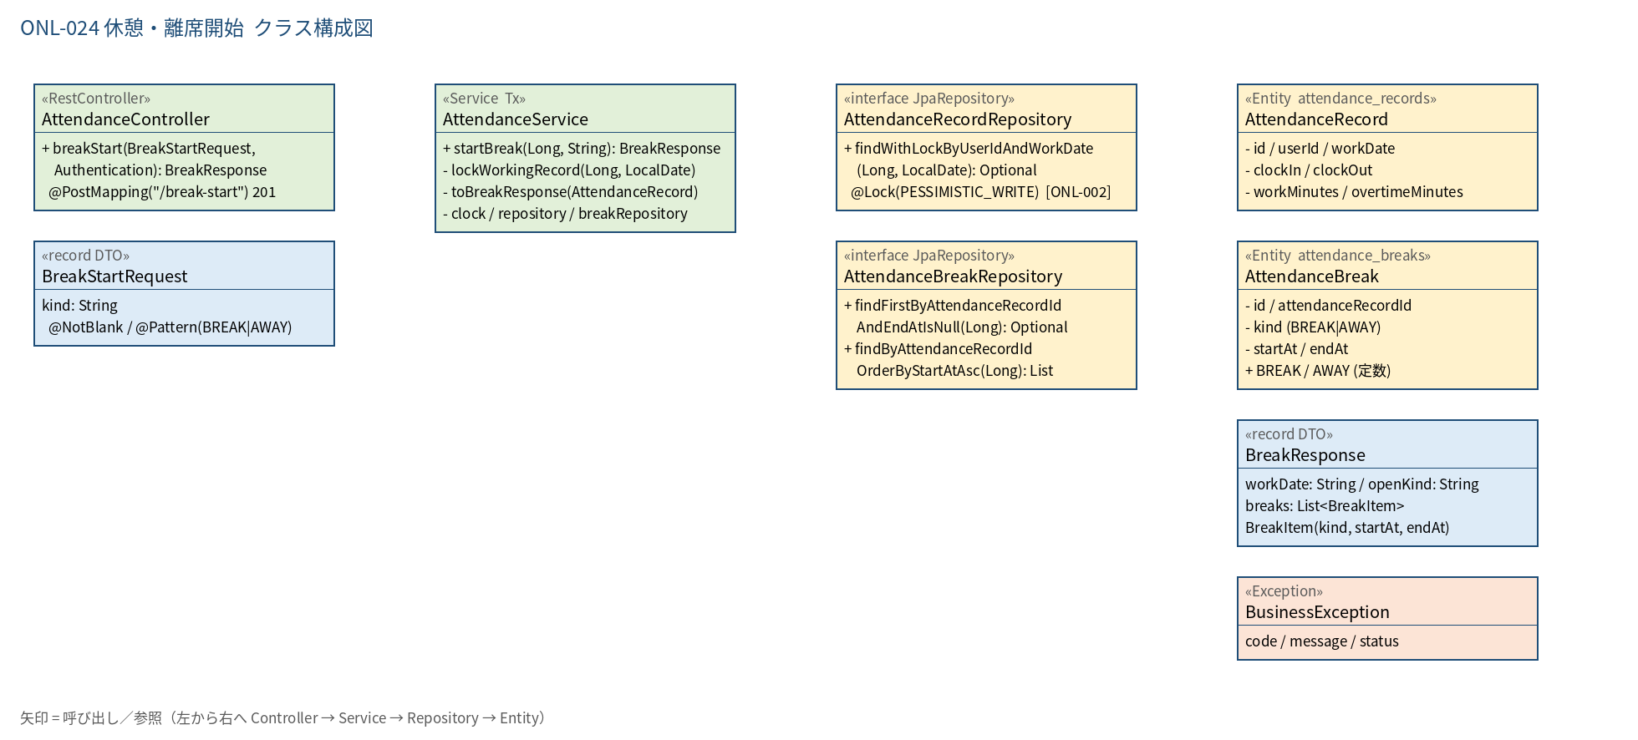
2.1 クラス構成図

3.シーケンス
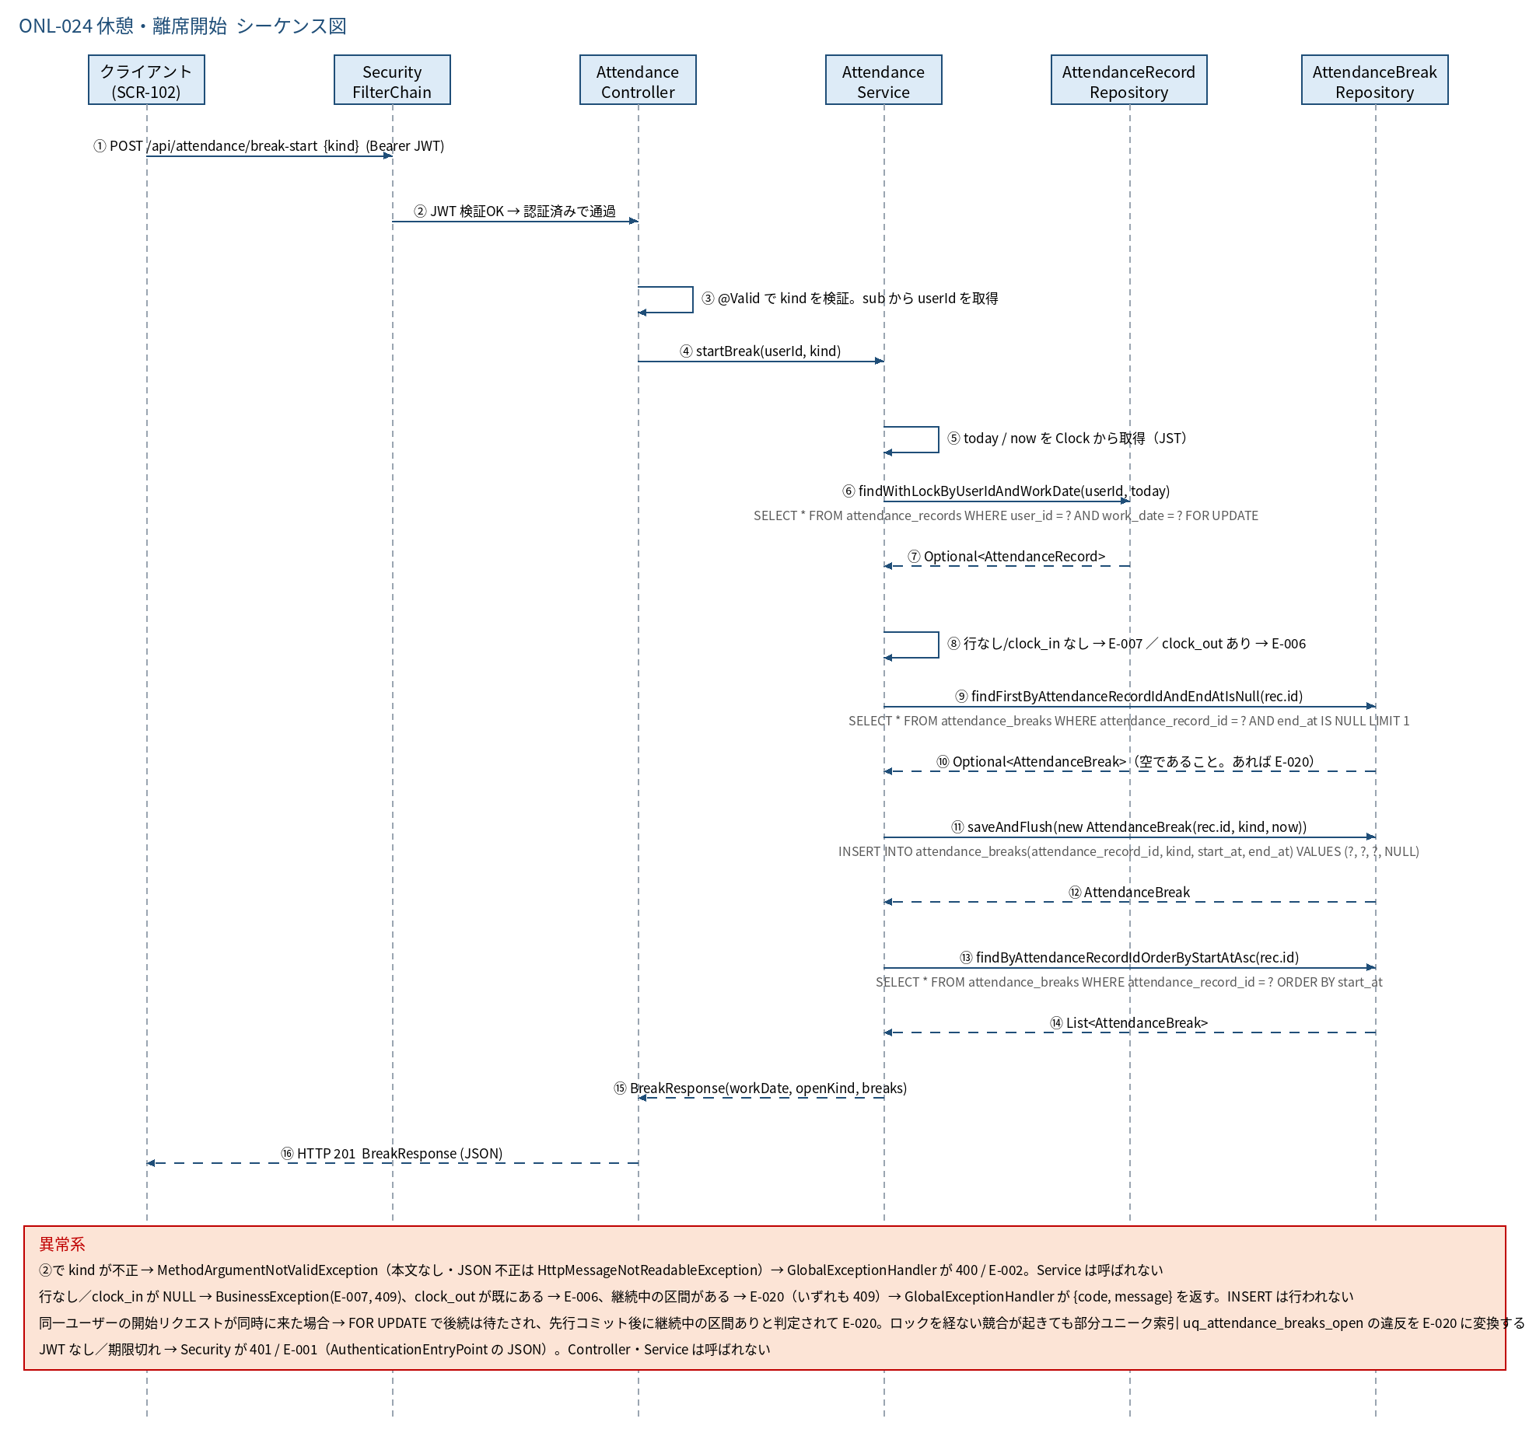
3.1 シーケンス図

5.処理フロー
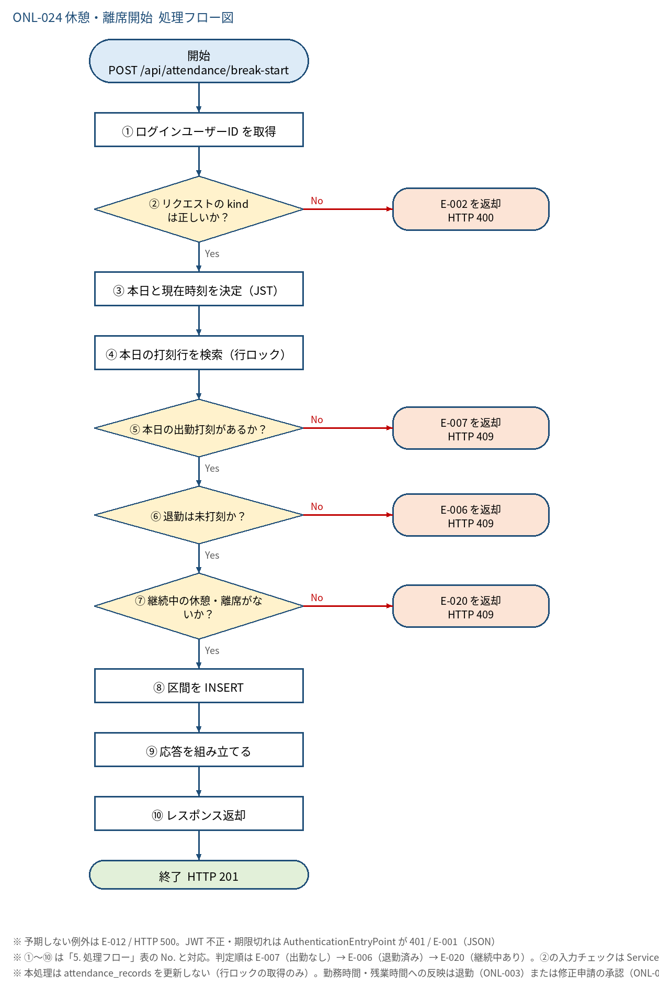
5.1 処理手順
No. | 処理 | 詳細 | 種別・分岐
① | ログインユーザーID を取得 | Controller: Long.valueOf(auth.getName())。リクエストに userId は含めない | 処理
② | リクエストの kind は正しいか？ | @Valid（BreakStartRequest）：kind が空でなく BREAK または AWAY であること。本文なし・JSON 不正も不可（Service 呼出し前に Controller 境界で拒否） | 判定（No → E-002 を返却 HTTP 400）
③ | 本日と現在時刻を決定（JST） | today = LocalDate.now(clock)、now = LocalDateTime.now(clock).truncatedTo(SECONDS) | 処理
④ | 本日の打刻行を検索（行ロック） | AttendanceService#lockWorkingRecord → AttendanceRecordRepository#findWithLockByUserIdAndWorkDate（SELECT ... FOR UPDATE） | 処理
⑤ | 本日の出勤打刻があるか？ | 行が存在し、かつ clock_in が NULL でないこと | 判定（No → E-007 を返却 HTTP 409）
⑥ | 退勤は未打刻か？ | clock_out が NULL であること（退勤後は休憩・離席の打刻不可。退勤後の追加は修正申請 BREAK_CORRECTION で行う） | 判定（No → E-006 を返却 HTTP 409）
⑦ | 継続中の休憩・離席がないか？ | AttendanceBreakRepository#findFirstByAttendanceRecordIdAndEndAtIsNull(rec.id) が空であること（種別が同じでも異なっても不可） | 判定（No → E-020 を返却 HTTP 409）
⑧ | 区間を INSERT | new AttendanceBreak(rec.id, kind, now) を saveAndFlush（end_at = NULL）。flush で部分ユニーク索引・CHECK を即検査し、DataIntegrityViolationException は E-020 に変換 | 処理
⑨ | 応答を組み立てる | toBreakResponse(rec)：本日の区間を start_at 昇順で取得し、BreakItem に変換。openKind = end_at が NULL の先頭要素の kind | 処理
⑩ | レスポンス返却 | BreakResponse を HTTP 201 で返す。コミットは Service メソッド終了時 | 処理

5.2 処理フロー図

